compte_réel
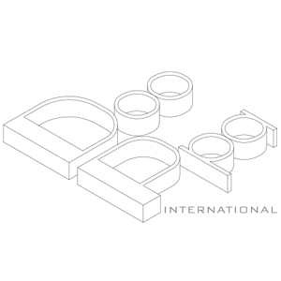
DOOPPA INTERNATIONAL
 |  |  |  |  |  |  |  |  |  | DEVIS
Conseils et Creations de projet d'amenagement d'interieur Renovation Total - Peinture - Menuiserie - Plomberie - Electricité Installation de cloision -Demolition - Nettoyage - L'Infographie en 2D&3D

Constatant la bonne execution du travail, acceptant les conditions generales et s'engageant a payer la somme demandee comptant. La durée de validité de ce devis est 60 jours après la signature. |  |  |  |  | Date : Le 22/12/2022
 |  |  |  |  | Nom : SEE FAN
 |  |  |  |  | Adresse : 11 Rue Pastourelle

 |  |  |  |  | Code Postal : 75003
 |  |  |  |  | Ville : Paris
 |  |  |  |  | Tel :

INTERVENTION A LA DEMANDE DU CLIENT
DESCRIPTION DES TRAVAUX
NO | NOM | DETAILS | UNITE | QTE (PCS) | PRIX(€) |  | Main-d'oeuvre(€) |  | TOTAL HT |  | DIVERS
 |  |  |  |  | UNITE | TOTAL | UNITE | TOTAL | PRIX | TOTAL
5 | Meubles vers la vitrine | Fabriquer et composer les meubles conformément au design concerté à l'atelier de Dooppa International.
 | Coût du travail | Chef | P | 3 | 0.00 | 0.00 | 262.50 | 787.50 | 262.50 | 787.50
 |  | Ouvrier(ère) | P | 3 | 0.00 | 0.00 | 150.00 | 450.00 | 150.00 | 450.00
 | Dépenses accessoires | ETC. | % | 5 | 0.00 | 0.00 | 0.00 | 0.00 | 0.00 | 202.88
 | Matériaux | Huile de Lin | M2 | 45 | 2.00 | 90.00 | 0.00 | 0.00 | 2.00 | 90.00 | en rouleau
 |  | Tablette chêne (lamellé collé) | M2 | 45 | 50.00 | 2,250.00 | 0.00 | 0.00 | 50.00 | 2,250.00 | EP.<18mm
 |  | Coulisse pour tiroir | LOT | 1 | 90.00 | 90.00 | 0.00 | 0.00 | 90.00 | 90.00
 |  | Charnière et Support de levage | LOT | 1 | 300.00 | 300.00 | 0.00 | 0.00 | 300.00 | 300.00
 |  | Roulette meuble | LOT | 1 | 90.00 | 90.00 | 0.00 | 0.00 | 90.00 | 90.00 | charge lourde
 | Total |  |  |  |  | 2,820.00 |  | 1,237.50 |  | 4,260.38
TOATL HT |  |  |  |  |  | 2,820 |  | 1,238 |  | 4,260 | 4200.00

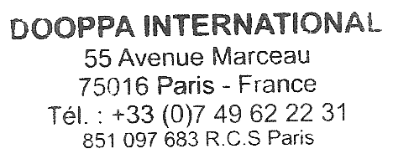
ATTESTATION SUR L'HONNEUR Certifie sur l'honneur que la construction de mon appartement ou pavillon est achevee depuis plus de deux ans, ce qui me permet de beneficier du taux de T.V.A 10% et qu'il est bien destine a un usage d'habitation. Fait a demande de l'interesse pour la societe DOOPPA INTERNATIONAL - 55 AV MARCEAU 75116 PARIS |  |  |  |  |  | TOTAL HT |  |  |  |  | 4,200 €
 |  |  |  |  |  |  | T.V.A 10%
 |  |  |  |  |  | X | T.V.A 20% |  |  |  | 840 €
 |  |  |  |  |  | TOTAL TTC |  |  |  |  | 5,040 €
Fait à Paris |  |  | Le 22/12/2022
Signature

Siege Social DOOPPA INTERNATIONAL 55 AV MARCEAU 75116 PARIS - TEL 07 49 62 22 31
S.A.R.L au capital de 2000,00 - N'SIRET RCS 851 097 683

